問題記述表
情報種別：社外秘
会社名：アイテックス株式会社
情報所有者：ビジネスソリューション事業部
問題記述表
 | サブシステム | ユースケース分類 | ユースケース名 | 機能名 | 区分
 | PRO_STAFF-α給与 | 令和2年法改正対応 |  |  | CTDソース |  |  |  |  |  | 発生種別 |  |  |  | エラー現象 |  |  |  |  |  |  | 重要度 |  |  | エラー原因
 | 社内レビュー実施日 | 社内レビュー参加者 | お客様レビュー実施日 | お客様レビュー参加者 | ドキュメント作成者 |  | レビュー対象ページ数 | レビュー時間（分） |  | エラー件数 | 1:設計書 | 2:ドキュメント | 3:仕様変更 | 4:試験項目表 | 1:記述漏れ | 2:記述誤り | 3:記述不明確 | 4:標準違反 | 5:再利用誤り | 6:改善 | 7:非エラー | 1:高 | 2:中 | 3:低 | 1:要求の確認不足 | 2:設計条件の確認不足 | 3:実現方式の検討不足 | 4:設計技術の習熟不足 | 5:業務知識の習熟不足 | 6:周知連絡の不徹底 | 7:表現上の配慮不足 | 8:修正ミス
 | 2020/7/02～ | 安田 |  |  | 安田 |  |  |  |  |  | 1 | 0 | 0 | 0 | 2 | 3 | 0 | 0 | 0 | 1 | 4 | 0 | 0 | 3 | 0 | 0 | 0 | 1 | 0 | 0 | 1 | 3

No | レビュー対象 機能名 | 指摘箇所 PGID | 指摘箇所 | 問題点 | 修正内容 検討結果 | 指摘日 | 指摘者 | 修正日 | 修正者 | 発生種別 | エラー現象 | 重要度 | エラー原因
1 | 給与マスター一覧表 | PSKGK130 | ALL | 本人ひとり親の名称SQLが取得できない場合の変数クリア値が本人寡夫変数のまま | 一緒に修正 | 2020-07-02 | 安田 | 2020-07-02 | 黄 | 5：ソース | 2:記述誤り | 4:非エラー | 9:非エラー
2 | 給与マスター一覧表 | PSKGK140 | ALL | 指摘なし | － | 2020-07-02 | 安田 | 2020-07-02 | 黄 | 5：ソース | 7:非エラー | 4:非エラー | 9:非エラー
3 | 年調データ入力用紙 | PSKNC120 | ALL | EFESIKAの結合条件が、外部結合になっていない 設計書では外部結合で記述あり |  | 2020-07-02 | 安田 |  | ト | 5：ソース | 2:記述誤り | 3:低 | 8:修正ミス
4 | 年調データ入力用紙 | PSKNC120 | ALL | 修正箇所前のコメントが消えている |  | 2020-07-02 | 安田 | 2020-07-02 | ト | 5：ソース | 6:改善 | 4:非エラー | 8:修正ミス
5 | 税額表テーブル保守 | PSKGK705 | ALL | 指摘なし | － | 2020-07-06 | 安田 | 2020-07-06 | 黄 | 5：ソース | 7:非エラー | 4:非エラー | 9:非エラー
6 | 年調データ作成 | PSKGK700 | ALL | 新規作成選択時のステータスバーの文言で 「調対象者・・・」となっている |  | 2020-07-06 | 安田 | 2020-07-06 | ト | 5：ソース | 1:記述漏れ | 3:低 | 7:表現上の配慮不足
7 | 税額表テーブル一覧表 | PSKGK805 | ALL | 指摘なし | － | 2020-07-07 | 安田 | 2020-07-07 | 黄 | 5：ソース | 7:非エラー | 4:非エラー | 9:非エラー
8 | 税額表テーブル保守 | PSKGK728 | ALL | 指摘なし | － | 2020-07-07 | 安田 | 2020-07-07 | 黄 | 5：ソース | 7:非エラー | 4:非エラー | 9:非エラー
9 | 年調本人・扶養情報連動処理 | PSKNC920 | ALL | 寡夫のロジックが消えている | 指摘間違い。指摘なし | 2020-07-07 | 安田 | 2020-07-07 | ト | 5：ソース | 2:記述誤り | 3:低 | 8:修正ミス
10 | 年調データCSV取込出力 | PSKNC701 | ALL | 所属を出すのであれば、現在のロジックでは所属の後の方の名称が出ない可能性がある 起動時に別途配列に持ち、F_GetBindData関数内で IF カラム='MASECT'で判断し専用の配列から出力するようにする必要あり |  | 2020-07-14 | 安田 | 2020-07-14 | ト | 1:設計書 | 1:記述漏れ | 4:非エラー | 4:設計技術の習熟不足
11 | 年調データ一括保守 | PSKNC710 | ALL | F_GetArrayNameを他のPGから関数コピーしたのであれば、コピー禁止！ 必要であれば、PSFUNKNC.APLかPSFUNKBC.APLに追加して他のPGでも使用できるようにすること | PSFUNKNC.APLに移動確認 | 2020-07-14 | 安田 | 2020-07-14 | ト | 5：ソース | 4:標準違反 | 3:低 | 3:実現方式の検討不足
12 | 年調データ一括保守 | PSKNC710 | ALL | 追加したカラムの最大データ長が正しくない | 修正確認 | 2020-07-14 | 安田 | 2020-07-14 | ト | 5：ソース | 2:記述誤り | 3:低 | 3:実現方式の検討不足
13 | 年調データ一括保守 | PSKNC710 | ALL | 2020/03/31での退職日付の文言は固定で書いてはダメ PSFUNKNC.APLの変数使用すること | PSFUNKNC.APLに移動確認 | 2020-07-14 | 安田 | 2020-07-14 | ト | 5：ソース | 2:記述誤り | 3:低 | 3:実現方式の検討不足
14 | 年調データ一括保守 | PSKNC710 | ALL | 本人寡婦のチェックでReturn FALSEが無いから止まらない | Return FALSE確認 | 2020-07-14 | 安田 | 2020-07-14 | ト | 5：ソース | 1:記述漏れ | 3:低 | 3:実現方式の検討不足
15 | 年調データ一括保守 | PSKNC710 | ALL | 本人ひとり親のチェックでReturn FALSEが無いから止まらない | Return FALSE確認 | 2020-07-14 | 安田 | 2020-07-14 | ト | 5：ソース | 1:記述漏れ | 3:低 | 3:実現方式の検討不足
16 | 年調データ一括保守 | PSKNC710 | ALL | 本人寡婦と性別のチェックで渡している値が入力値になっている。 変換した値ではないとダメ | 変換した値になっていることを確認 | 2020-07-14 | 安田 | 2020-07-14 | ト | 5：ソース | 1:記述漏れ | 3:低 | 3:実現方式の検討不足
17 | 年調データ一括保守 | PSKNC710 | ALL | 本人寡婦と性別のチェックで出すメッセージは他の機能でも使用するので固定で書いてはダメ PSFUNKNC.APLに定義すること！ | PSFUNKNC.APLに移動確認 | 2020-07-14 | 安田 | 2020-07-14 | ト | 5：ソース | 1:記述漏れ | 3:低 | 3:実現方式の検討不足
18 | 年調データ一括保守 | PSKNC710 | ALL | 「～を受ける」のカラムタイトルが長いので、配偶者と同じように改行してよい | 改行確認 | 2020-07-14 | 安田 | 2020-07-14 | ト | 5：ソース | 5:再利用誤り | 3:低 | 7:表現上の配慮不足
19 | 年調データ一括保守 | PSKNC710 | ALL | カナ氏名のウィンドウタイトルは固定で書かない！ 項目管理から取得すること！ 社員番号と漢字氏名も同様(仕様漏れ) | 項目管理からの取得確認 | 2020-07-14 | 安田 | 2020-07-14 | ト | 5：ソース | 5:再利用誤り | 3:低 | 7:表現上の配慮不足
20 | 年調データ一括保守 | PSKNC710 | ALL | ソートの社員番号の値は固定で書かない！ 項目管理から取得すること！ （参考ロジック有） | MDIウィンドウだと変更できないのでそのままとする | 2020-07-14 | 安田 | 2020-07-14 | ト | 5：ソース | 5:再利用誤り | 3:低 | 7:表現上の配慮不足
21 | 年調データ一括保守 | PSKNC710 | ALL | 性別とかは「コード:名称」で表示していて 既存の項目は「コードと名称が別の列」になっているので表示に違和感がある 「コード:名称」に統一必要 |  | 2020-07-14 | 安田 | 2020-07-14 | ト | 5：ソース | 5:再利用誤り | 3:低 | 7:表現上の配慮不足
22 | 年調データ一括保守 | PSKNC710 | ALL | ソート順＝2に年調会社区分が抜けている 設計では書いてある |  | 2020-07-15 | 安田 | 2020-07-14 | ト | 5：ソース | 2:記述誤り | 3:低 | 3:実現方式の検討不足
23 | 年調データ一覧表 | PSKNC130 | ALL | 性別の名称取得が給与単独環境で実行するとSQLエラーで落ちる | 単独環境で修正確認 | 2020-07-21 | 安田 | 2020-07-21 | ト | 1:設計書 | 4:標準違反 | 3:低 | 3:実現方式の検討不足
24 | 年調データ保守 | PSKNC111 | ALL | 社員番号のラベルがバックグランドテキストのままになっている。 他の機能では項目管理から取得するように修正しているので統一必要 どうするか小川さんに相談すること！ | 項目管理からの取得確認 | 2020-07-21 | 安田 | 2020-07-21 | ト | 1:設計書 | 1:記述漏れ | 3:低 | 3:実現方式の検討不足
25 | 年調データ保守 | PSKNC111 | ALL | 所得金額調整控除を受けるのチェックボックスの幅がHELPボタンに被っている | 修正確認 | 2020-07-21 | 安田 | 2020-07-21 | ト | 5：ソース | 3:記述不明確 | 3:低 | 3:実現方式の検討不足
26 | 年調データ保守 | PSKNC111 | ALL | 所得金額調整控除を受ける→HELPボタンへのTAB順になっていない 他も同様に正しく動くようにすること | 修正確認 | 2020-07-21 | 安田 | 2020-07-21 | ト | 5：ソース | 3:記述不明確 | 3:低 | 3:実現方式の検討不足
27 | 年調データ保守 | PSKNC111 | ALL | 性別と寡婦チェックのエラーメッセージが合っていない | 修正確認 | 2020-07-21 | 安田 | 2020-07-21 | ト | 5：ソース | 2:記述誤り | 3:低 | 3:実現方式の検討不足
28 | 源泉徴収簿 | GENSEN_BOOK_PRO_2020_1 | ALL | 印刷結果確認 | 問題なし | 2020-07-21 | 安田 | 2020-07-21 | 黄 | 5：ソース | 7:非エラー | 4:非エラー | 9:非エラー
29 | 源泉徴収票 | GENSEN_HO_PRO_2020_1 | ALL | 印刷結果確認 | 問題なし | 2020-07-21 | 安田 | 2020-07-21 | 黄 | 5：ソース | 7:非エラー | 4:非エラー | 9:非エラー
30 | 源泉徴収票 | GENSEN_J_PRO_2020_1 | ALL | 印刷結果確認 | 問題なし | 2020-07-21 | 安田 | 2020-07-21 | 黄 | 5：ソース | 7:非エラー | 4:非エラー | 9:非エラー
31 | 源泉徴収票 | GENSEN_MS_PRO_2020_1 | ALL | 印刷結果確認 | 問題なし | 2020-07-21 | 安田 | 2020-07-21 | 黄 | 5：ソース | 7:非エラー | 4:非エラー | 9:非エラー
32 | 源泉徴収票 | GENSEN_N_C_2020 | ALL | 印刷結果確認 | 問題なし | 2020-07-21 | 安田 | 2020-07-21 | 黄 | 5：ソース | 7:非エラー | 4:非エラー | 9:非エラー
33 | 源泉徴収票 | GENSEN_Z_PRO_2020_1 | ALL | 印刷結果確認 | 問題なし | 2020-07-21 | 安田 | 2020-07-21 | 黄 | 5：ソース | 7:非エラー | 4:非エラー | 9:非エラー
34 | 扶養控除等(異動)申告書 | SINKOKU_HU_PRO_2020_1 | ALL | 印刷結果確認 | 問題なし | 2020-07-21 | 安田 | 2020-07-21 | 黄 | 5：ソース | 7:非エラー | 4:非エラー | 9:非エラー
35 | 保険料控除申告書 | SINKOKU_HO_PRO_2020_1 | ALL | 印刷結果確認 | 問題なし | 2020-07-21 | 安田 | 2020-07-21 | 黄 | 5：ソース | 7:非エラー | 4:非エラー | 9:非エラー
36 | 源泉所得税額テーブル（年調）保守 | PSKGK705 | ビルド設定 | バージョンタブの説明で、「PRO_STAFF-α 給与」の記述が不要(製品名と被ってしまう) | ビルド設定の内容を修正 | 2020-07-30 | 庄子 | 2020-07-30 | 庄子 | 5：ソース | 4:標準違反 | 3:低 | 6:周知連絡の不徹底
37 | 源泉所得税額テーブル（年調）一覧表 | PSKGK805 | ビルド設定 | バージョンタブの説明で、「PRO_STAFF-α 給与」の記述が不要(製品名と被ってしまう) | ビルド設定の内容を修正 | 2020-07-30 | 庄子 | 2020-07-30 | 庄子 | 5：ソース | 4:標準違反 | 3:低 | 6:周知連絡の不徹底
38 | 源泉所得税額テーブル（退職例外）保守 | PSKGK728 | ビルド設定 | 年調よりコピーしたため、 | ビルド設定の内容を修正 | 2020-07-30 | 庄子 | 2020-07-30 | 庄子 | 5：ソース | 4:標準違反 | 3:低 | 6:周知連絡の不徹底
39 | 源泉所得税額テーブル（退職例外）一覧表 | PSKGK828 | ビルド設定 | バージョンタブの説明で、「PRO_STAFF-α 給与」の記述が不要(製品名と被ってしまう) | ビルド設定の内容を修正 | 2020-07-30 | 庄子 | 2020-07-30 | 庄子 | 5：ソース | 4:標準違反 | 3:低 | 6:周知連絡の不徹底
40 | 基礎・配偶・所得金額調整控除申告書 | SINKOKU_KHS_PRO_2020_1 | フォーム | 郵便番号4桁が3桁部分とフォントが違う | 4桁部分の「折り返して全体を表示する」を解除 | 2020-07-30 | 安田 | 2020-07-30 | 安田 | 5：ソース | 6:改善 | 3:低 | 3:実現方式の検討不足
41 | 基礎・配偶・所得金額調整控除申告書 | SINKOKU_KHS_PRO_2020_1 | フォーム | 配偶者の「生計を一にする事実」が中央寄せになっている | 印字しない項目だが左寄せにする | 2020-07-30 | 安田 | 2020-07-30 | 安田 | 5：ソース | 6:改善 | 3:低 | 3:実現方式の検討不足
42 | 基礎・配偶・所得金額調整控除申告書 | SINKOKU_KHS_PRO_2020_1 | フォーム | 配偶者控除の額がプレビュー時エラーになる | 数値で「折り返して全体を表示する」は使用不可なので解除 | 2020-07-30 | 安田 | 2020-07-30 | 安田 | 5：ソース | 4:標準違反 | 3:低 | 6:周知連絡の不徹底
43 | 年調振込ファイル作成 | PSKNC280 | ALL | ソースヘッダー ・前Verの修正内容を修正履歴に移動 フォルダは年で分ける ・製品Verを3.Z.0に分ける ・Copyrightの後ろの年を2020にする ・機能名をウィンドウタイトルの修正と合わせる 上記は説明をする前に修正してしまったので指摘とする |  | 2020-08-03 | 安田 |  |  | 5：ソース | 4:標準違反 | 3:低 | 8:修正ミス
44 | 年調振込ファイル作成 | PSKNC780 | ALL | ソースヘッダー ・前Verの修正内容を修正履歴に移動 フォルダは年で分ける ・製品Verを3.Z.0に分ける ・Copyrightの後ろの年を2020にする ・機能名をウィンドウタイトルの修正と合わせる 上記は説明をする前に修正してしまったので指摘とする |  | 2020-08-03 | 安田 |  |  | 5：ソース | 4:標準違反 | 3:低 | 8:修正ミス
45 | 再年調確定処理 | PSKNC810 | ALL | 設計間違い )の後にカラム追加をしているのでSQLエラーになる |  | 2020-08-03 | 安田 |  |  | 1:設計書 | 5:再利用誤り | 2:中 | 3:実現方式の検討不足
46
47
48
49
50
51
52
53
54
55
56
57
58
59

 | 【注意事項】
 | ※誤字脱字は記入不要です。レビュー中に直接修正して下さい。
 | ※6行目（レビュー実施日～）を「レビュー実施結果」ファイルに値の貼り付けして下さい。

 | ※オレンジは計算式ですので、入力は不要です。
 | ※レビュー対象ページ数：表紙や修正履歴など、機能に関係ないシートは除いて、印刷時のページ数をカウントして下さい。
 | ※発生種別「3:仕様変更」の場合は、エラーではないため、エラー現象、エラー原因は入力不要です。
 | ※エラー現象「7:非エラー」の場合は、エラーではないため、重要度とエラー原因は入力不要です。
 | ※レビューを複数回（２回目やり直しやお客様レビューなど）実施した場合は、、レビュー実施結果のフォルダやファイルを分けて管理・集計して下さい。

指摘箇所
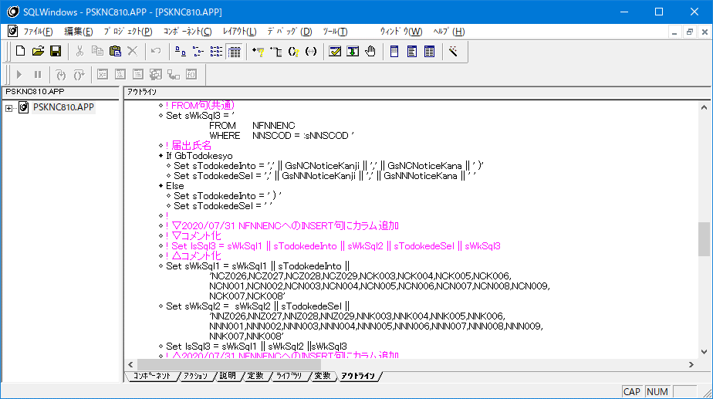
No
1
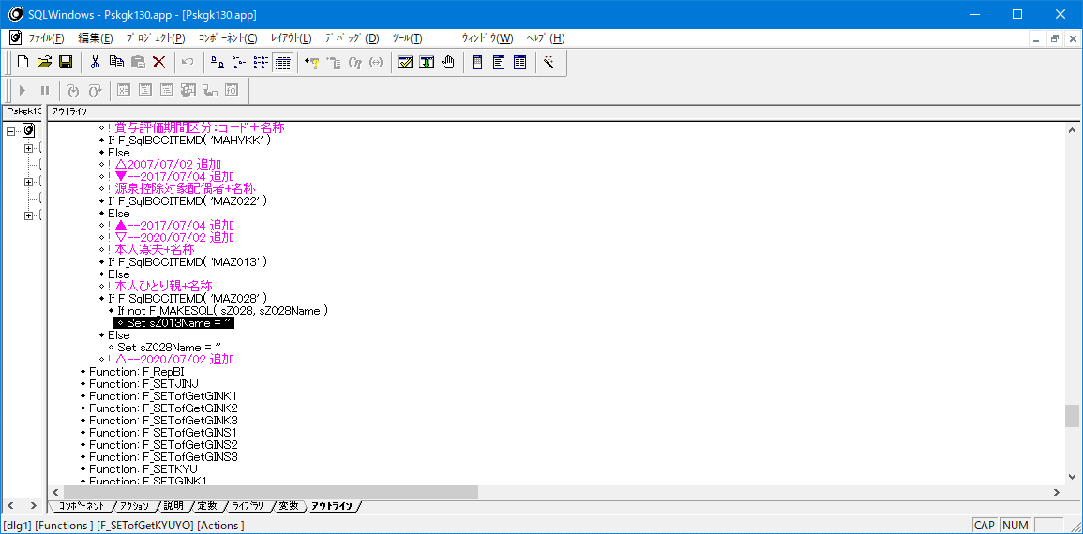

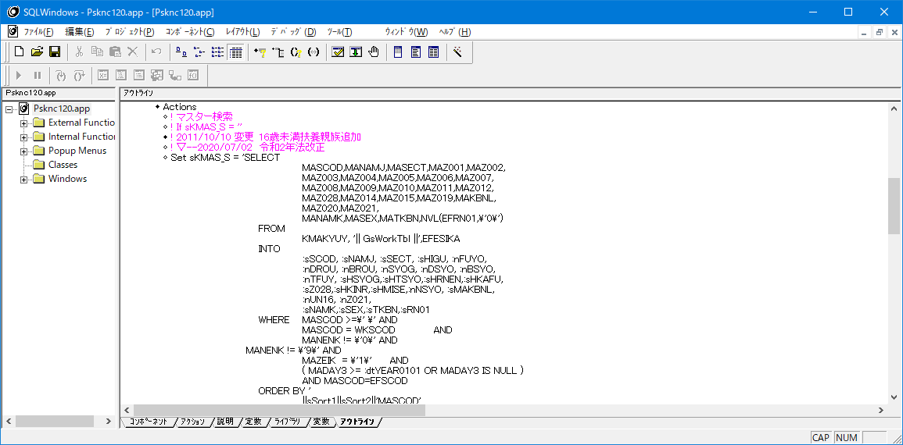
No
3

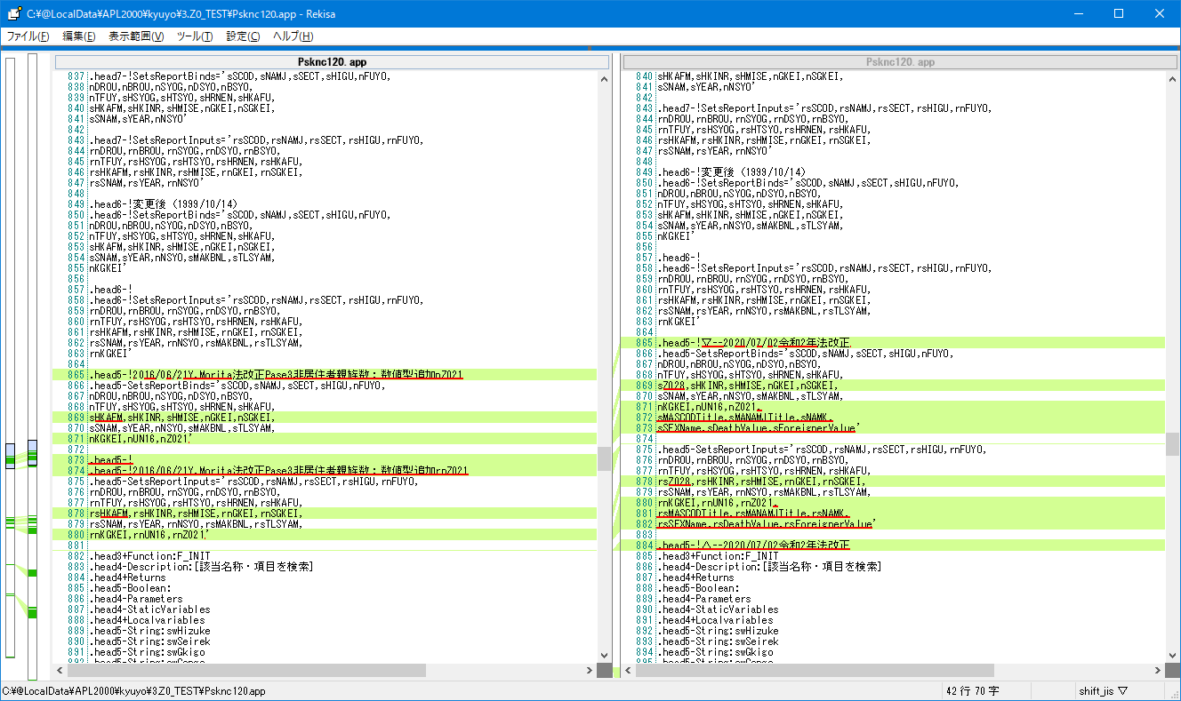
No
4

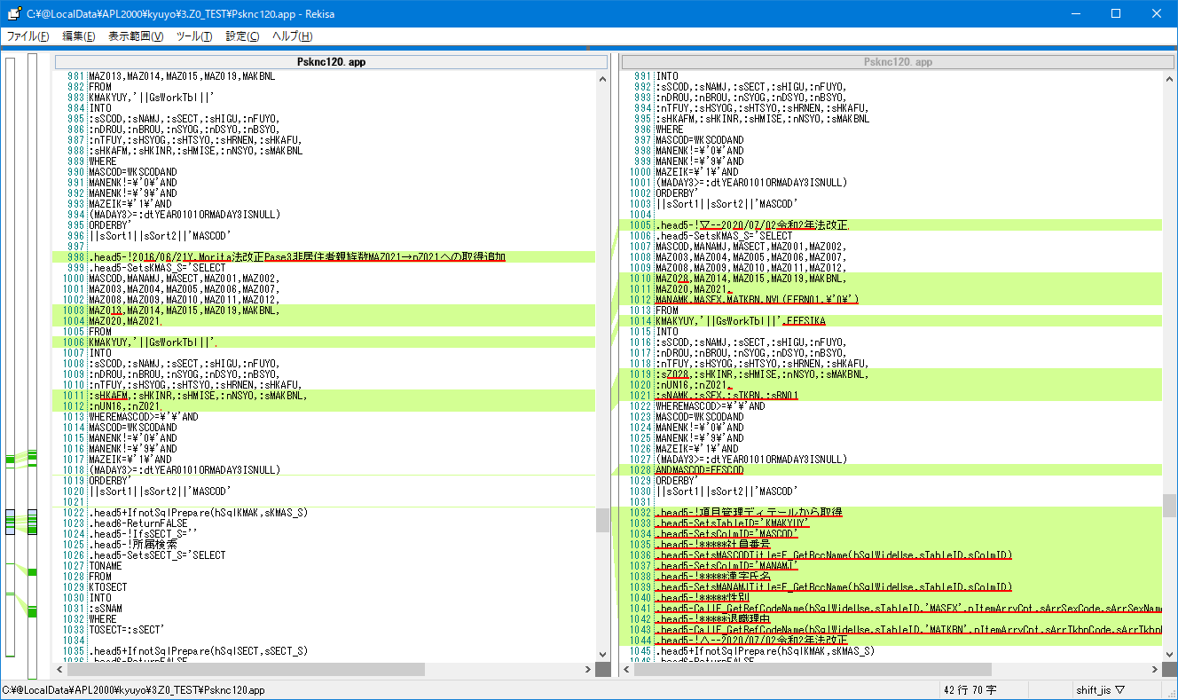

No
6
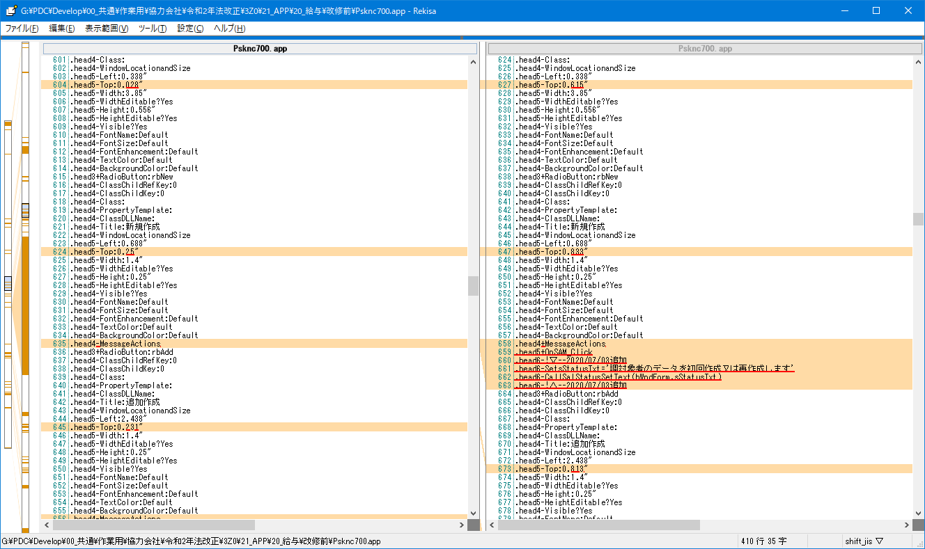

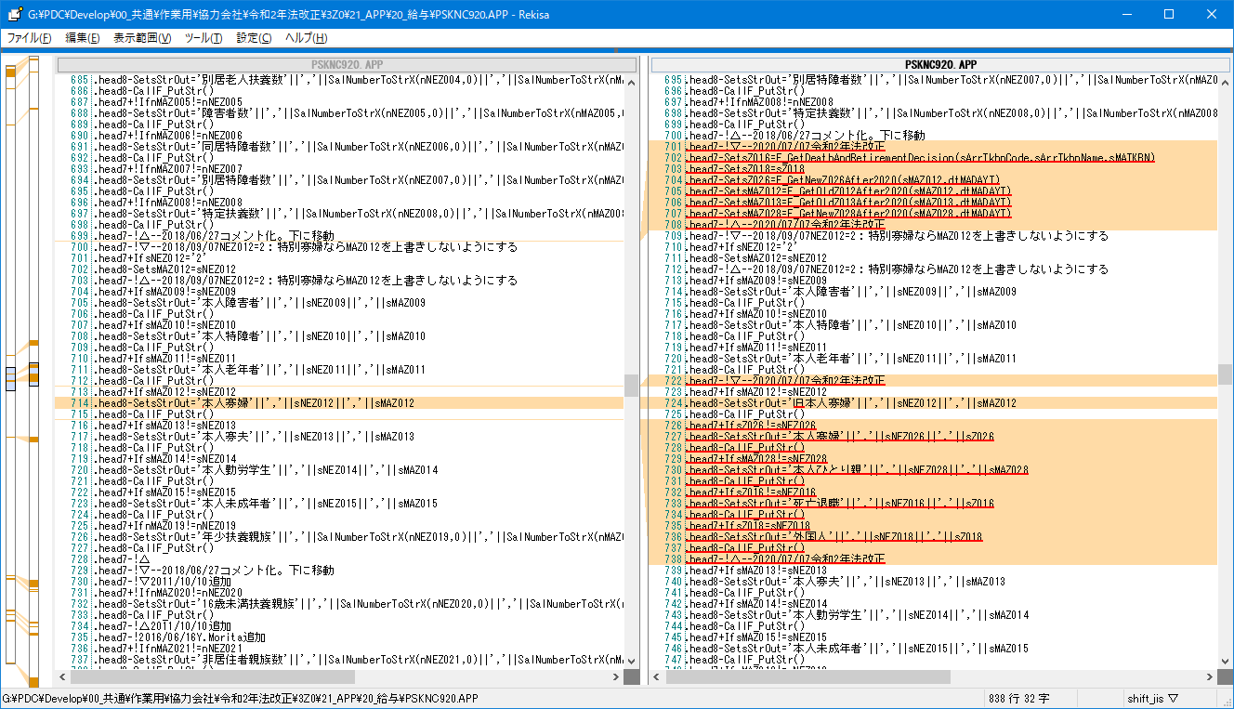
No
9

ロジック残して！

ロジックしている

No
10

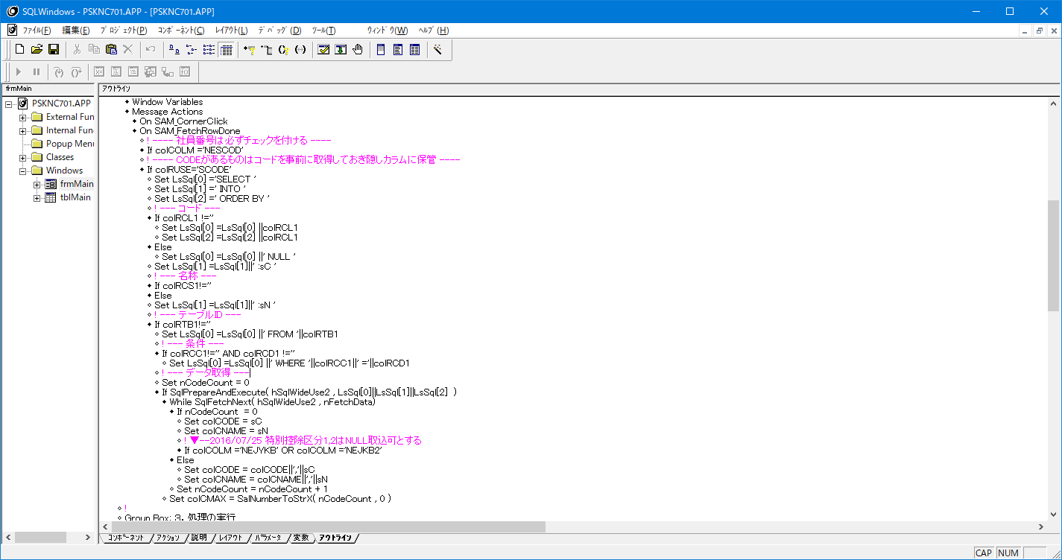

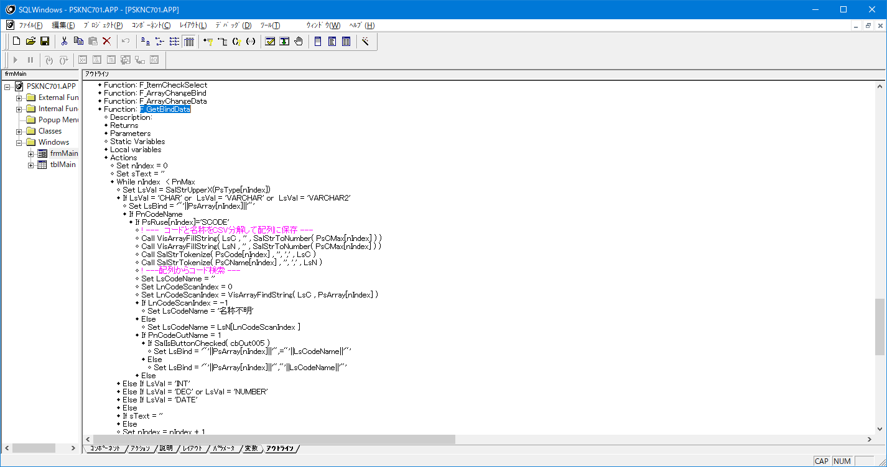

ロジック足りないと思われる
If PsColm[nIndex]='MASECT'
Set LnCodeScanIndex = VisArrayFindString( sArrSectCode , PsArray[nIndex] )
Else
Set LnCodeScanIndex = VisArrayFindString( LsC , PsArray[nIndex] )
! △--2020/07/13 令和2年法改正
If LnCodeScanIndex = -1
Set LsCodeName = '名称不明'
Else
If PsColm[nIndex]='MASECT'
Set LsCodeName = sArrSectName[LnCodeScanIndex ]
else
Set LsCodeName = LsN[LnCodeScanIndex ]

起動時に別途配列に持ち、F_GetBindData関数内で
IF カラム='MASECT'で判断し専用の配列から出力するようにする必要あり

ここで配列にカンマ区切りで事前にコードと名称を
保存している

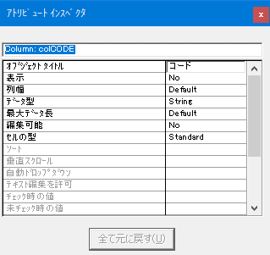

最大データ長がDefualtなので、コード定義と名称が多い項目は個別ロジック必要

No
11 |  |  |  |  |  | 修正後
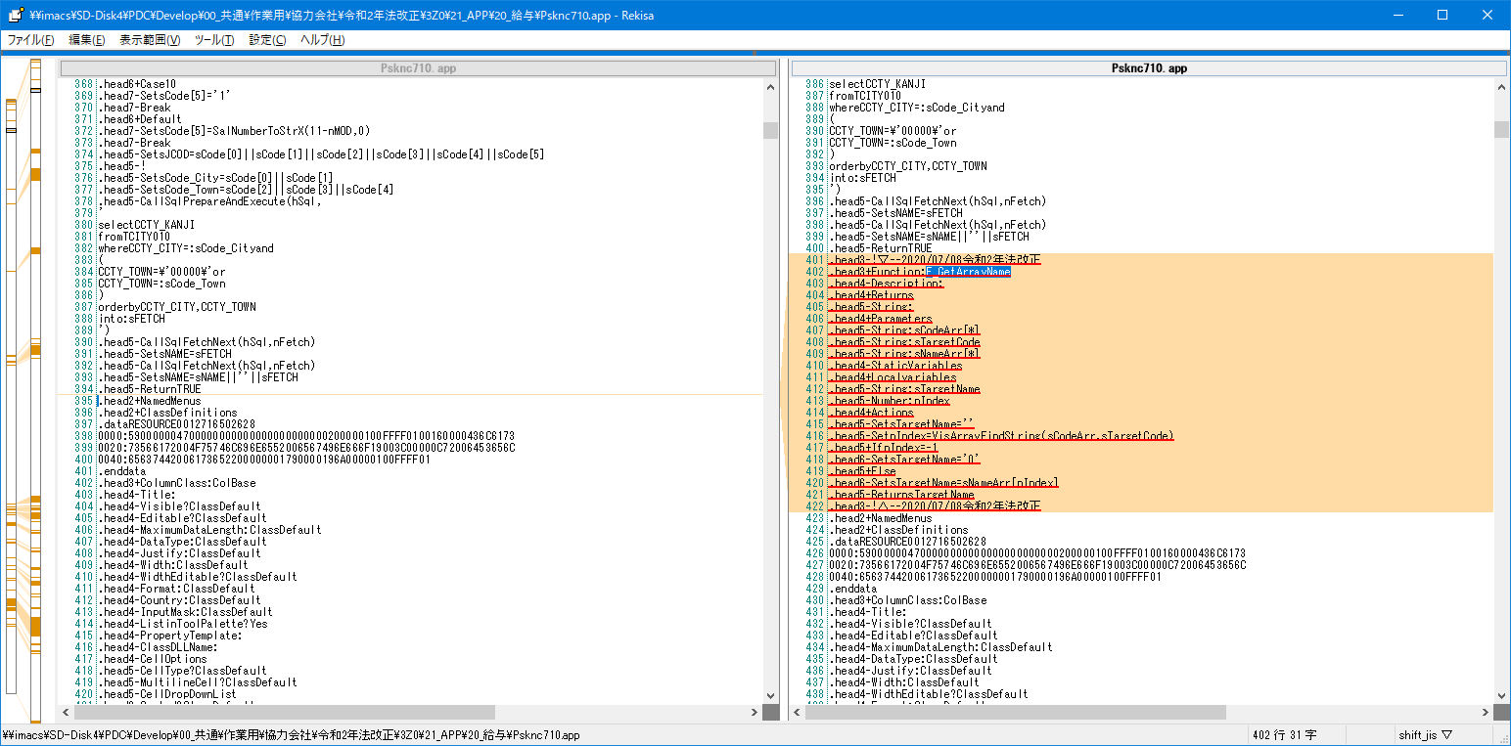
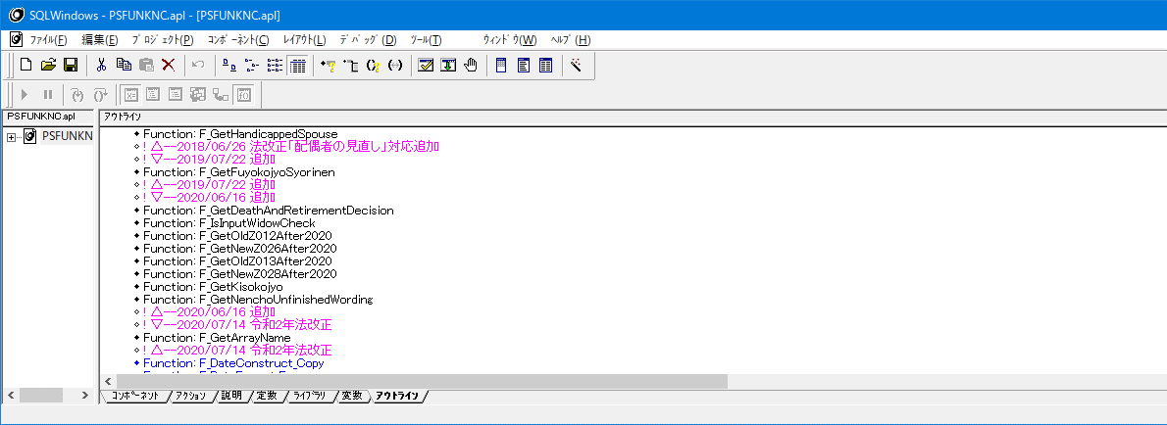

F_GetArrayNameを他のPGから関数コピーしたのであれば、コピー禁止！
必要であれば、PSFUNKNC.APLかPSFUNKBC.APLに追加して他のPGでも使用できるようにすること
関数の亜種は少なくさせる必要あり

No |  |  |  |  |  |  |  |  | 修正後
12
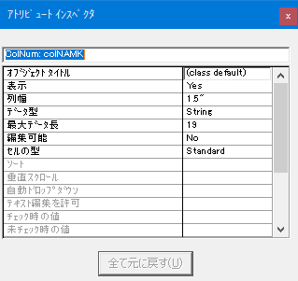
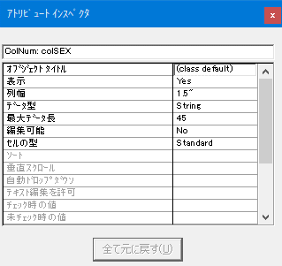
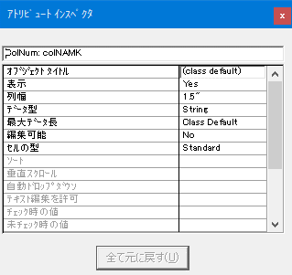
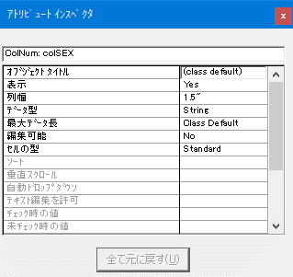

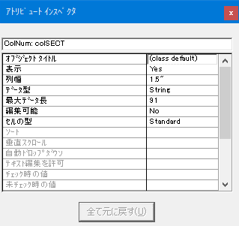



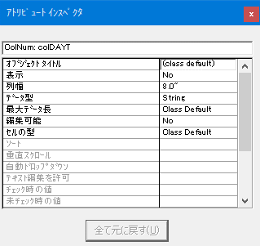

 | 18 | 4 |  | 91 | 41 |  | 8 |  | ClassではないがDefaultなので問題なし | ClassではないがDefaultなので問題なし | ClassではないがDefaultなので問題なし | ClassではないがDefaultなので問題なし
 | 編集不可項目だからDefaultでよい | 編集不可項目だからDefaultでよい | 編集不可項目だからDefaultでよい |  | 編集不可項目だからDefaultでよい |  | 非表示項目だからDefaultでよい |  |  |  |  |  |  | ClassではないがDefaultなので問題なし

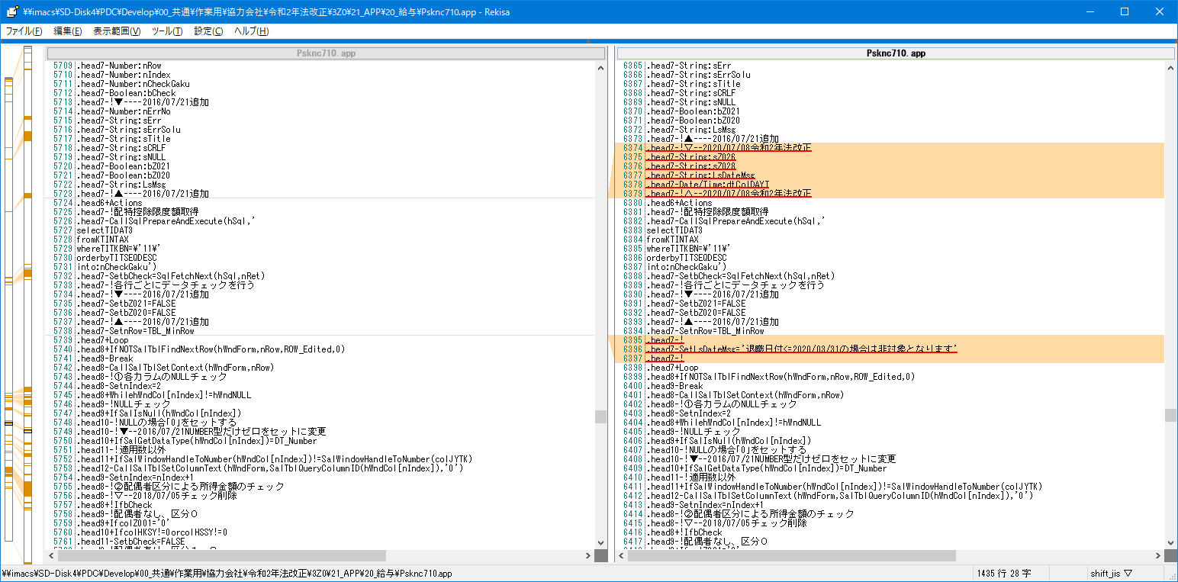
No
13 |  |  |  |  |  |  |  |  | 修正後
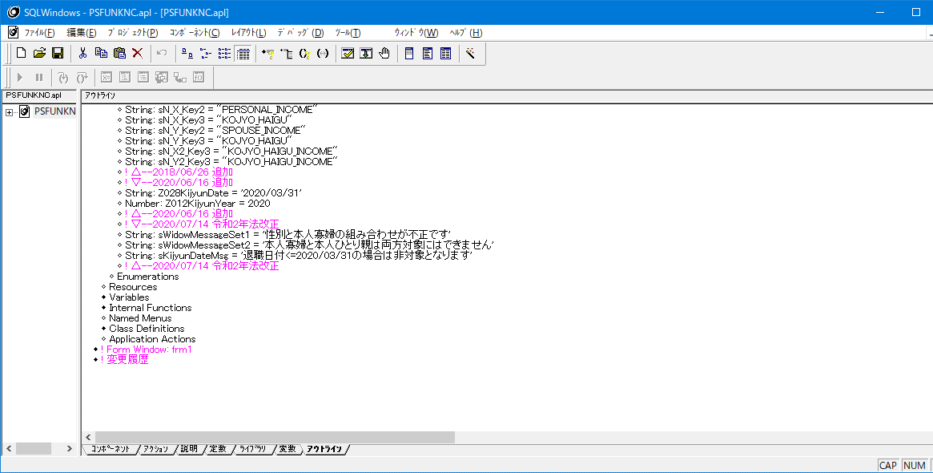

2020/03/31での退職日付の文言は固定で書いてはダメ
PSFUNKNC.APLの変数使用すること

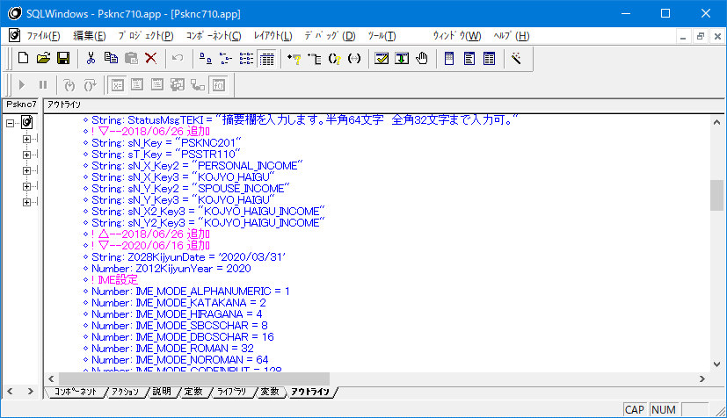

No
14,15,16,17
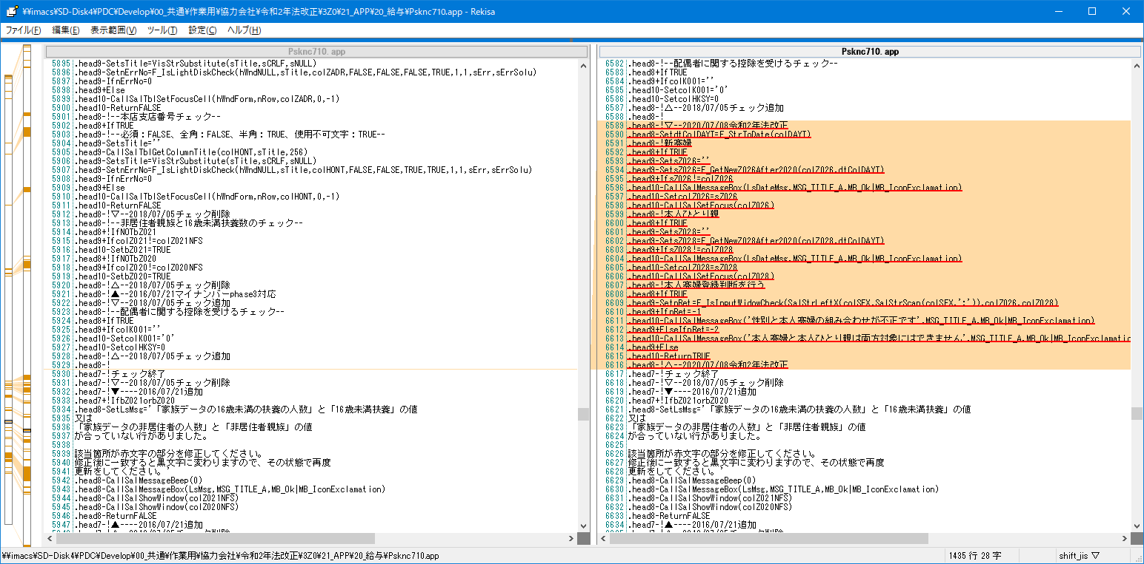
 |  |  |  |  |  |  |  |  | 修正後
 |  |  |  |  |  |  |  |  |  |  |  |  | NG |  | NG
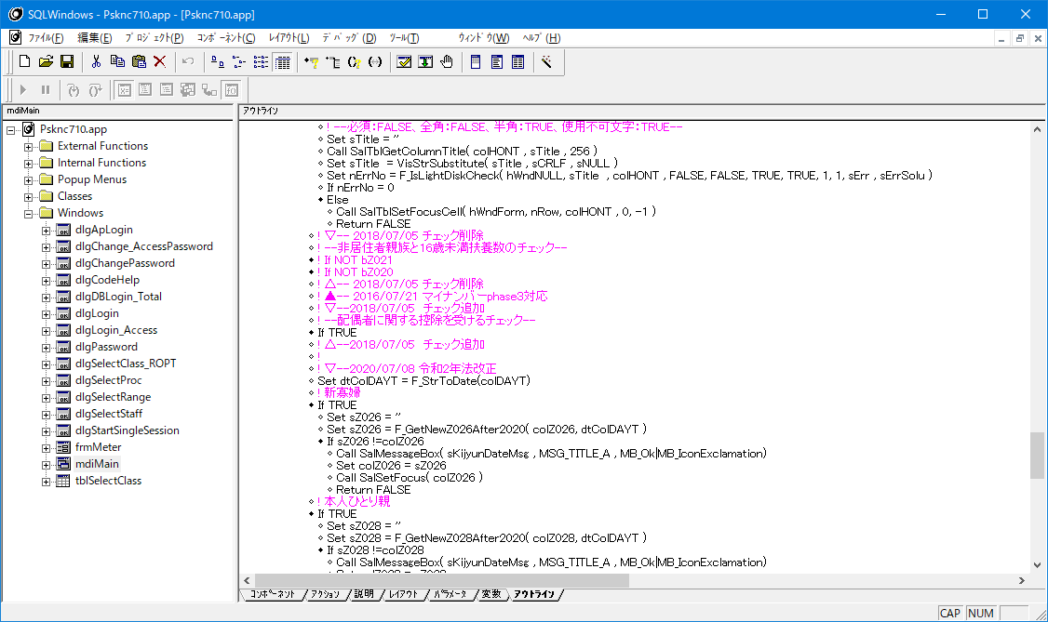
列へのセットフォーカスは上のやつと同じ関数方じゃないとダメ
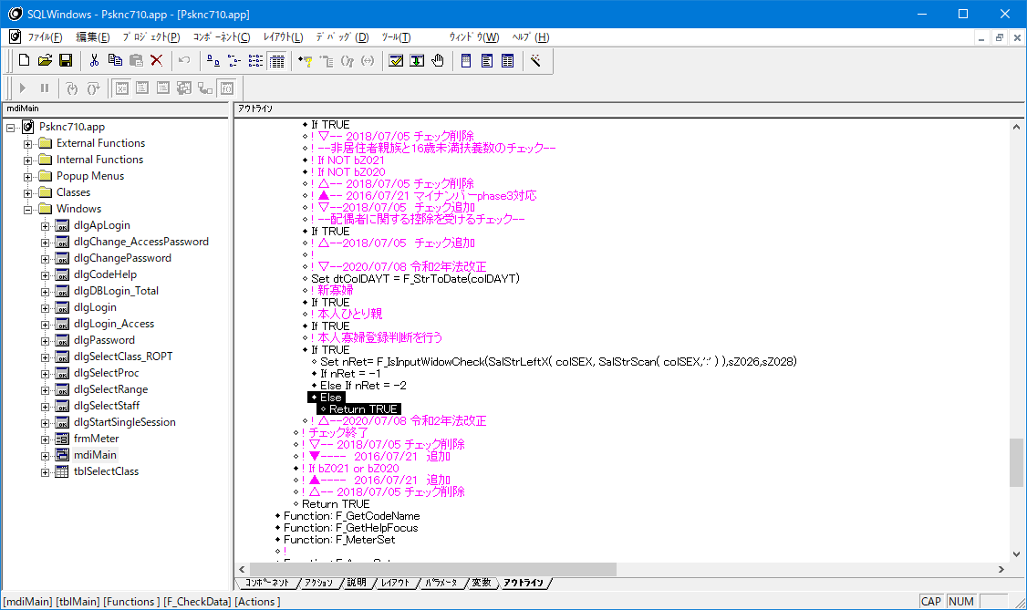
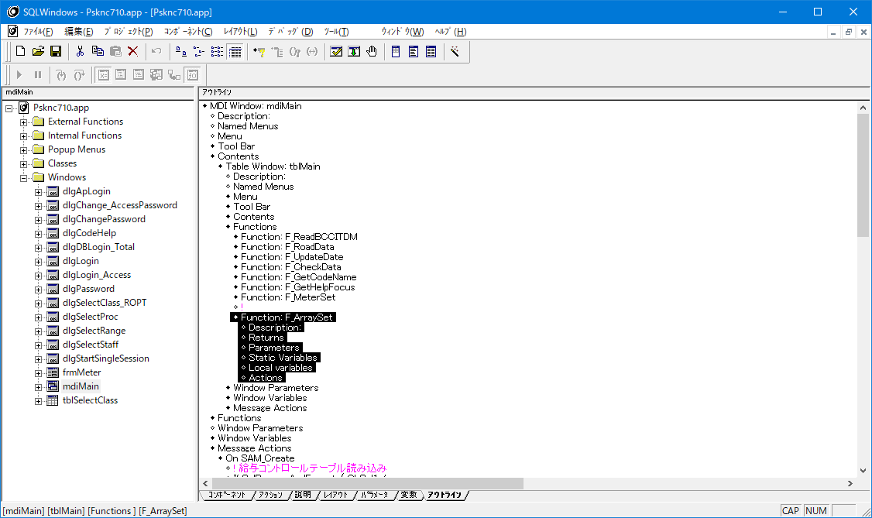

Return FALSE
が無いから処理が止まらない

sZ026とsZ028を使用してチェックしないとダメ

Return FALSE
が無いから処理が止まらない

エラーメッセージは他の機能(年調データ保守/再年調明細ファイル保守/源泉徴収票ファイル保守）でも必要と思われるため、PG固定で書いてはダメ
PSFUNKNC.APLに追記して共通メッセージとして使用すること！
ロジック内から不要
削除すること
TRUEを返すと1名でも正しい場合にLoop処理が終わっちゃうからこれは不要

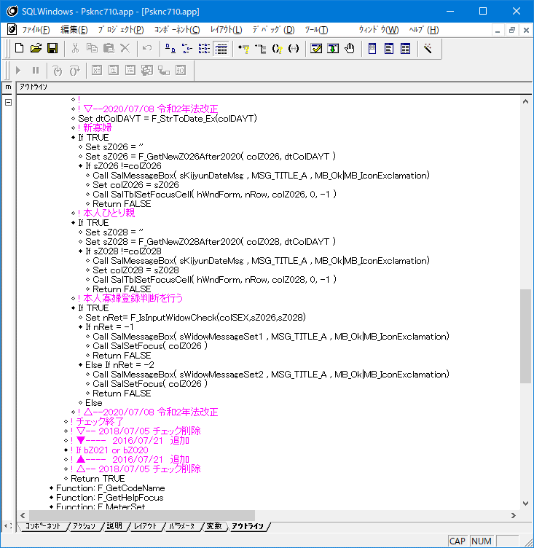
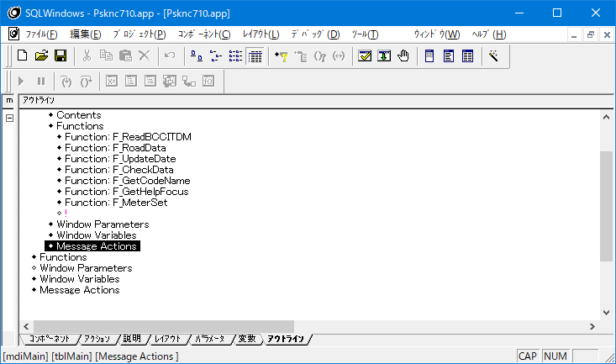
 |  |  |  |  |  |  |  |  |  |  |  |  |  |  | 上記修正確認
 |  |  |  |  |  |  |  |  |  |  |  |  |  |  | 左記画面参照

 |  |  |  |  |  |  |  |  |  |  |  |  |  |  |  | 削除確認

再レビュー指摘時の横展開
列へのセットフォーカスは上のやつと同じ関数方じゃないとダメ

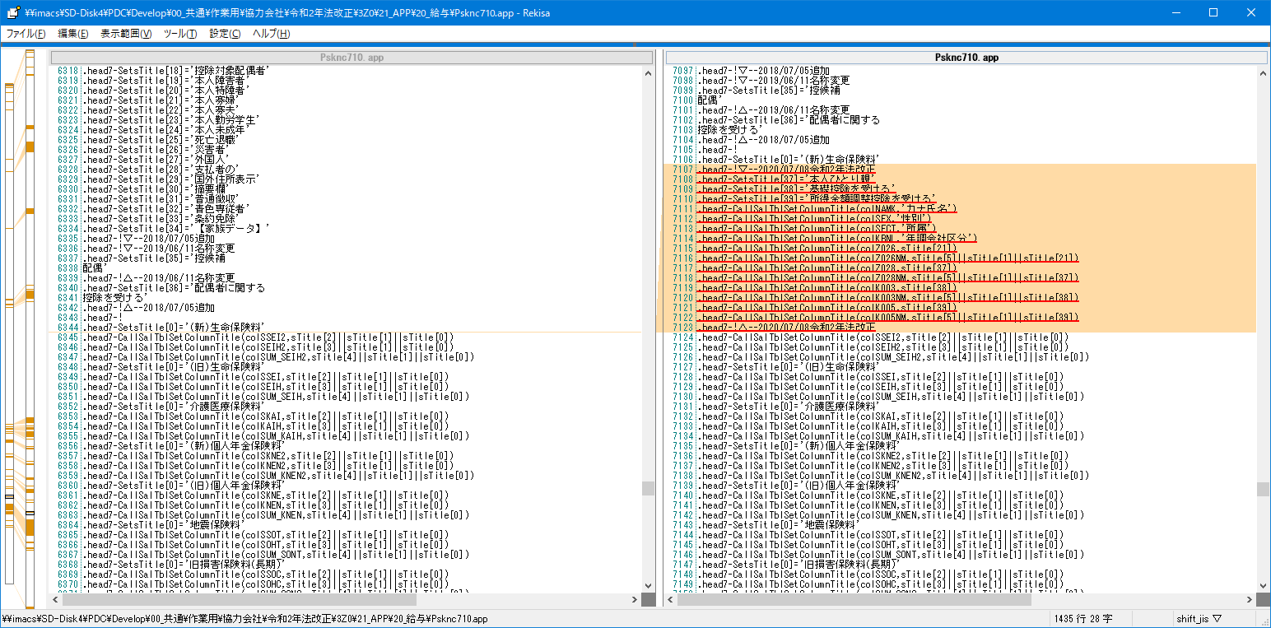
No |  |  |  |  |  |  |  |  | 修正後
18,19

カラムタイトルが長いので、配偶者と同じように改行してよい

カナ氏名のウィンドウタイトルは固定で書かない！
項目管理から取得すること！
社員番号と漢字氏名も同様(仕様漏れ)

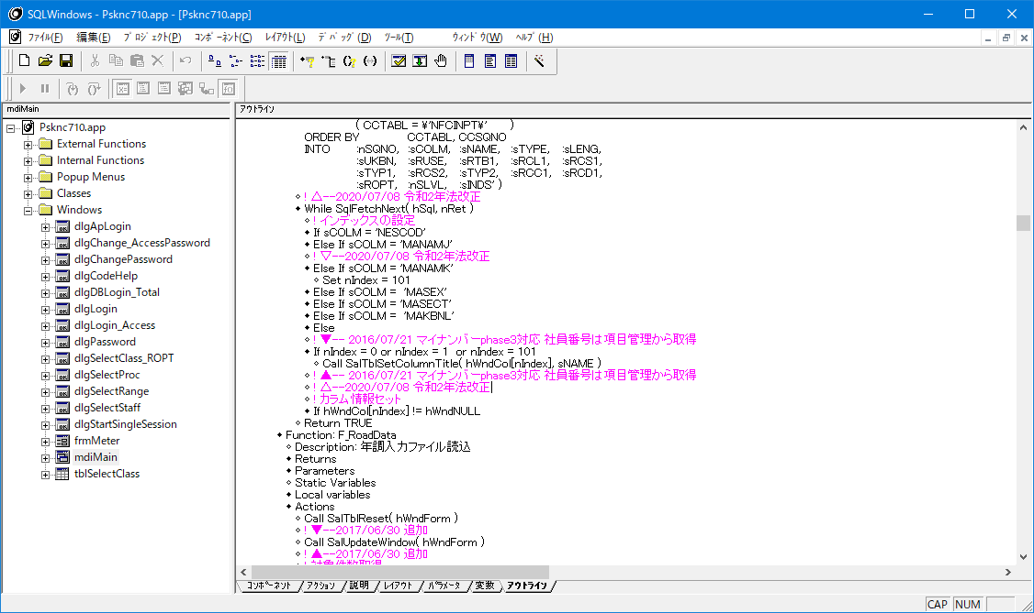

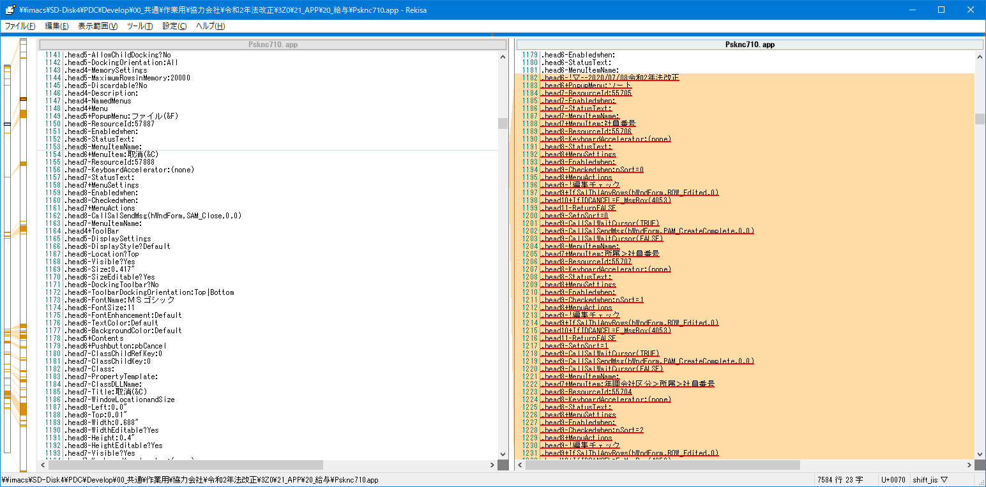
No
20

社員番号の名称は固定で書かない！
項目管理から取得して名称を切替すること！

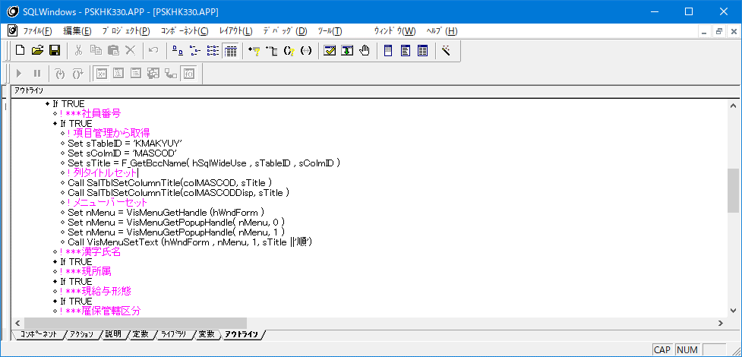

参考

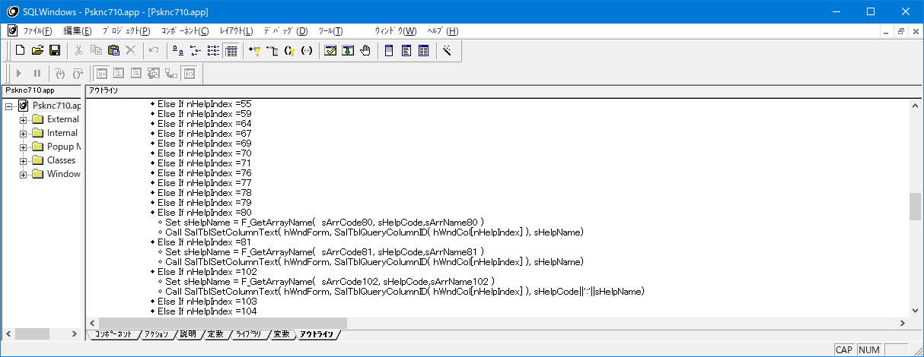
No
21
 |  |  |  |  |  |  |  | NG

性別とかは「コード:名称」で表示していて
既存の項目は「コードと名称が別の列」になっているので表示に違和感がある
「コード:名称」の表記に統一必要

表示は統一されたが、入力すると名称表示がされないで前のままの動き
F1押下してヘルプからコード選択した際も一緒

 |  |  |  |  |  |  |  | 再々レビュー後確認

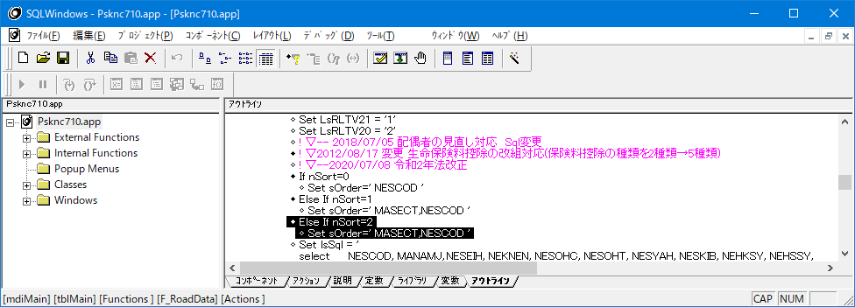
No
22

ソート順＝2に年調会社区分が抜けている
設計では書いてある

No
23

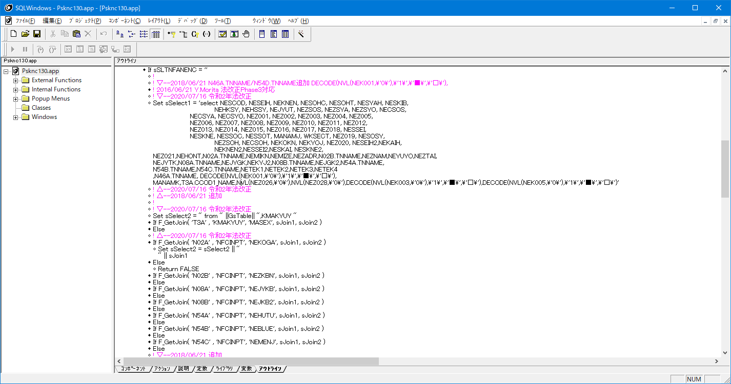

給与単独環境にはTCODE010は無いので
SQLエラーになる

設計間違い

この戻り値を使用しないとダメ
変数も変えること！

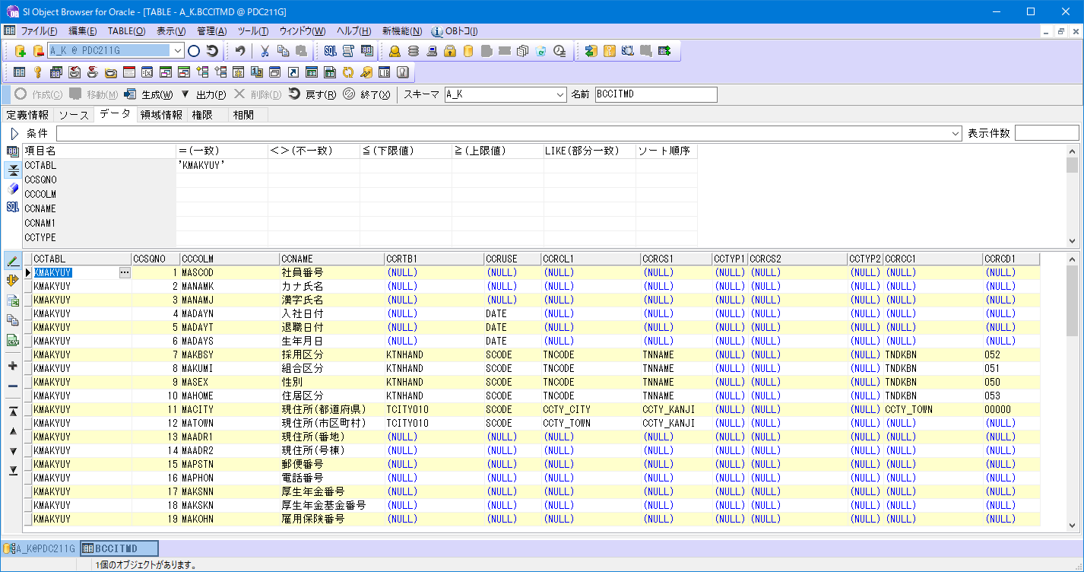

給与単独環境はKTNHAND

No
24,25,26,27 |  |  |  |  | 修正後
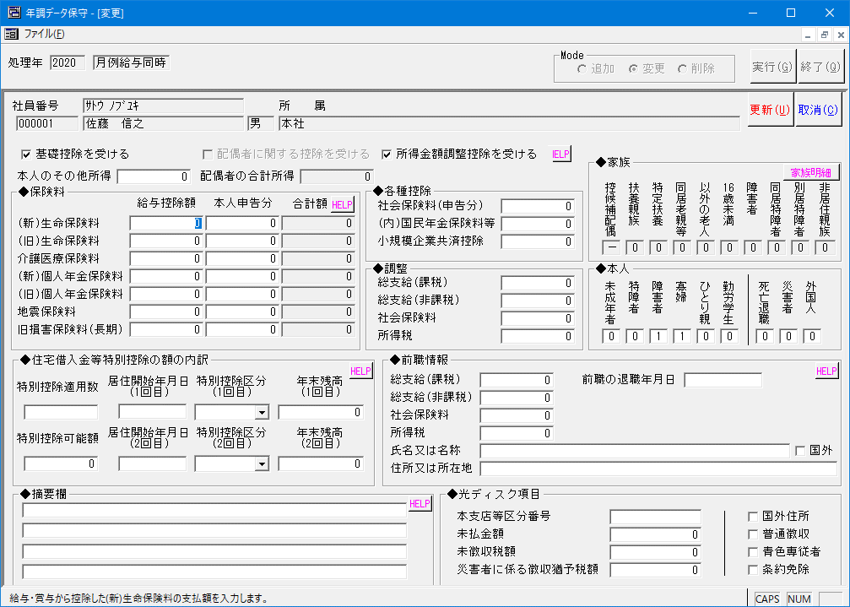
他のPG同様項目管理から取得していない
設計漏れ
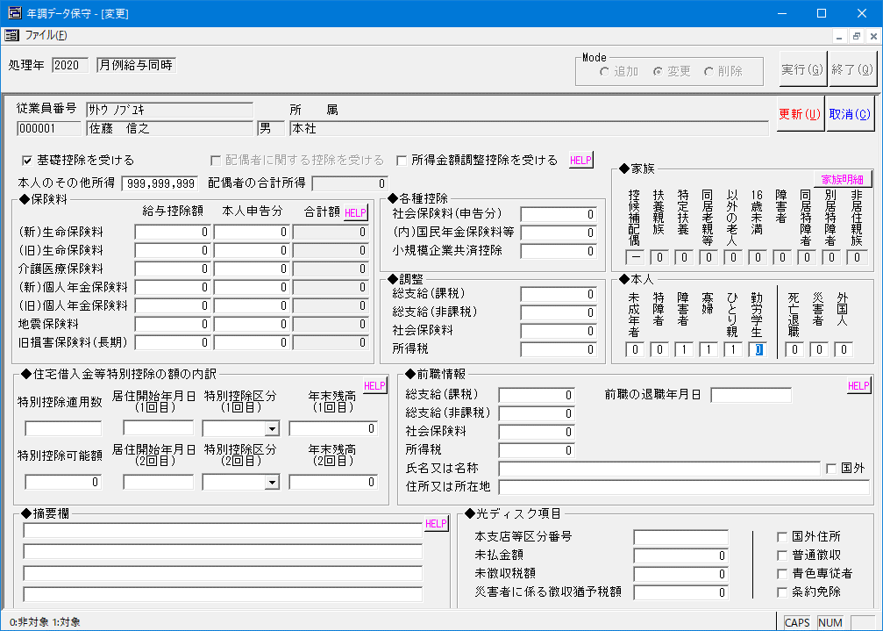

被っている
所得金額調整控除を受ける→HELPボタンへのTAB順になっていない
他も同様に正しく動くようにすること

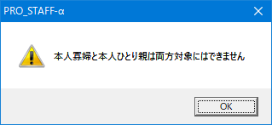

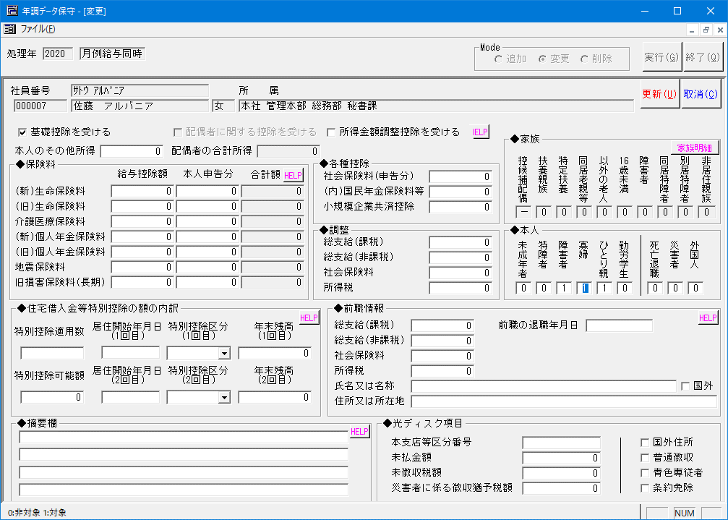
メッセージが合っていない



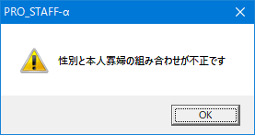

メッセージが合っていない

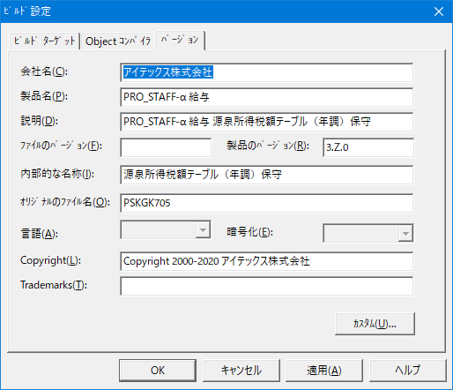
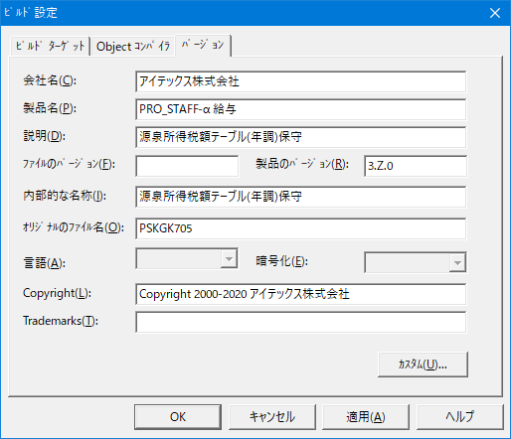
36

説明欄には PRO_STAFF-α 給与の
記述は不要

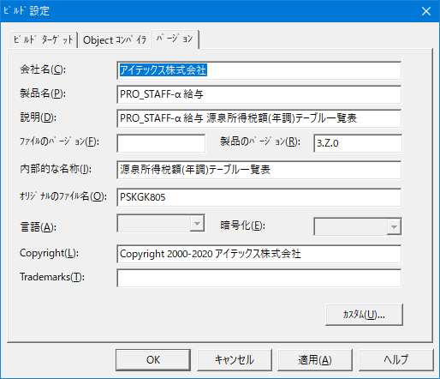
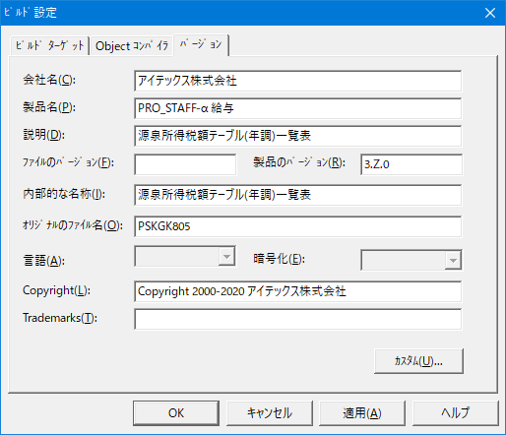
37

説明欄には PRO_STAFF-α 給与の
記述は不要

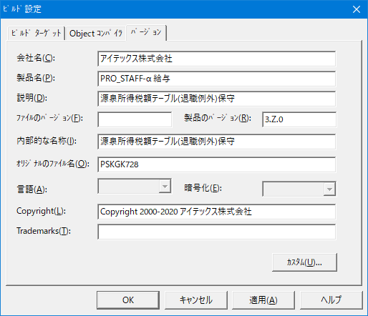
38


説明欄が、年調のままになっている



39

説明欄が、年調のままになっている

40～42の画面なし

43
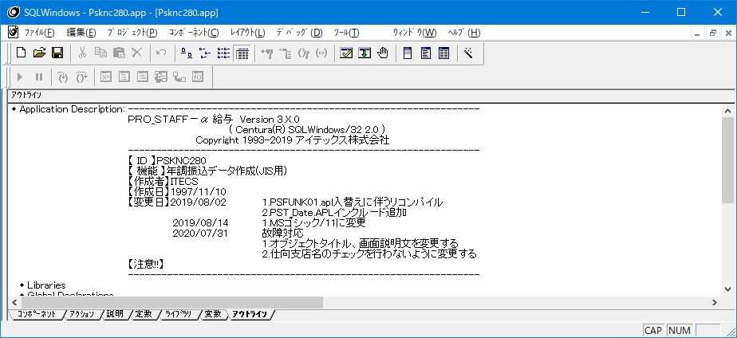

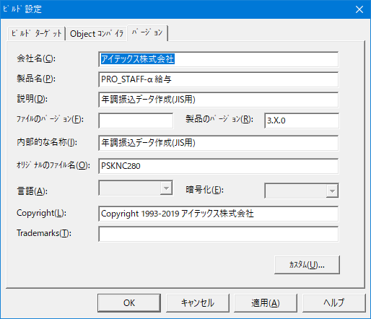

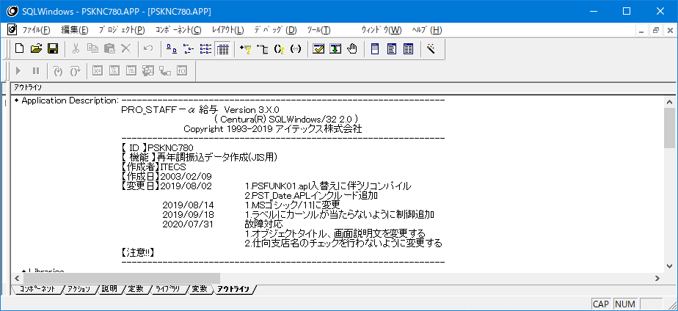
44



45

